TDSheet
 | Артикул | Номенклатура | Характеристика | Доп. информация | Кол-во в упаковке | Цена за единицу | Заказ, УПАК!!! | Сумма заказа | В т.ч. % скидки по акции | Ожидается поступление | Факт. Остаток
 |  | Распродажа
 |  | 1 Пижамы нарядные
 |  | NEW
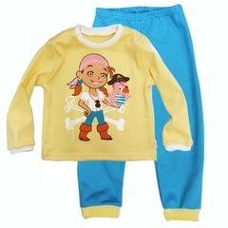 | 228130-F (1) | Пижама "Пиратка", р. 86 (интерлок) |  |  | 1 | 360.00 |  | 0 | 70% |  | 1
 |  | 3 Пижамы летние
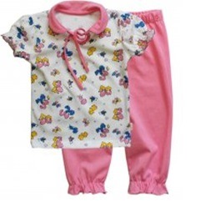 | 204170-F (1) | Пижама "Дюймовочка", р. 86 (кулирка) |  | всесезонный | 1 | 300.00 |  | 0 | 70% |  | 1
 | 204170-H (1) | Пижама "Дюймовочка", р. 98 (кулирка) |  | всесезонный | 1 | 300.00 |  | 0 | 70% |  | 1
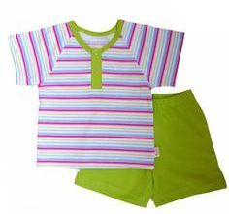 | 8917-C (1) | Пижама д/мал. (футболка, шорты), р. 68 (кулирка) |  | весна-лето | 1 | 133.00 |  | 0 | 70% |  | 1
 |  | 30%
 |  | 16 Коллекция "Волшебный Единорог" (интерлок пенье)
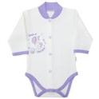 | 141/322/ве-B (1) | Комбинезон\Боди c шалькой "Волшебный Единорог", р.62 (интерлок) |  |  | 1 | 205.00 |  | 0 | 70% |  | 4
 | 141/322/ве-C (1) | Комбинезон\Боди c шалькой "Волшебный Единорог", р.68 (интерлок) |  |  | 1 | 205.00 |  | 0 | 70% |  | 2
 | 141/322/ве-D (1) | Комбинезон\Боди c шалькой "Волшебный Единорог", р.74 (интерлок) |  |  | 1 | 205.00 |  | 0 | 70% |  | 1
 | 22322/ве-C (1) | Кофточка с воротничком-стойкой "Волшебный Единорог", р.68 (интерлок) |  |  | 1 | 170.00 |  | 0 | 70% |  | 1
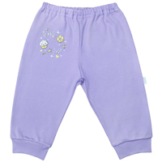 | 33320/ве-F (1) | Ползунки\Штанишки с манжетами "Волшебный Единорог", р.86 (интерлок) |  |  | 1 | 150.00 |  | 0 | 70% |  | 1
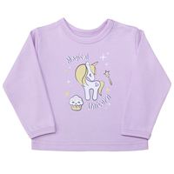 | 66322/ве-C (1) | Фуфайка\футболка дл. рукав "Волшебный Единорог", р.68 (интерлок) |  |  | 1 | 160.00 |  | 0 | 70% |  | 1
 |  | 50%
 |  | 12 Велюр гладкокрашеный(поединичная упаковка)
 | 22202-C (1) | Кофточка с воротничком-шалькой, р.68 (велюр глад.,поед.уп.) | белый |  | 1 | 166.80 |  | 0 | 70% |  | 1
 | 22202-F (1) | Кофточка с воротничком-шалькой, р.86 (велюр глад.,поед.уп.) |  |  | 1 | 0.00 |  | 0 | 70% |  | 2
 | 35202-A (1) | Ползунки дл. под памперс, р.56 (велюр глад.,поед.уп.) | голубой |  | 1 | 199.20 |  | 0 | 70% |  | 4
 | 35202-A (1) | Ползунки дл. под памперс, р.56 (велюр глад.,поед.уп.) | розовый |  | 1 | 199.20 |  | 0 | 70% |  | 2
 | 35202-A (1) | Ползунки дл. под памперс, р.56 (велюр глад.,поед.уп.) | желтый |  | 1 | 199.20 |  | 0 | 70% |  | 2
 | 35202-A (1) | Ползунки дл. под памперс, р.56 (велюр глад.,поед.уп.) | белый |  | 1 | 199.20 |  | 0 | 70% |  | 6
 | 35202-A (1) | Ползунки дл. под памперс, р.56 (велюр глад.,поед.уп.) | салатовый |  | 1 | 199.20 |  | 0 | 70% |  | 2
 | 35202-B (1) | Ползунки дл. под памперс, р.62 (велюр глад.,поед.уп.) | белый |  | 1 | 199.20 |  | 0 | 70% |  | 1
 | 35202-C (1) | Ползунки дл. под памперс, р.68 (велюр глад.,поед.уп.) | белый |  | 1 | 222.00 |  | 0 | 70% |  | 8
 | 35202-C (1) | Ползунки дл. под памперс, р.68 (велюр глад.,поед.уп.) | салатовый |  | 1 | 222.00 |  | 0 | 70% |  | 7
 | 35202-D (1) | Ползунки дл. под памперс, р.74 (велюр глад.,поед.уп.) | розовый |  | 1 | 222.00 |  | 0 | 70% |  | 3
 | 35202-D (1) | Ползунки дл. под памперс, р.74 (велюр глад.,поед.уп.) | салатовый |  | 1 | 222.00 |  | 0 | 70% |  | 14
 | 35202-D (1) | Ползунки дл. под памперс, р.74 (велюр глад.,поед.уп.) | белый |  | 1 | 222.00 |  | 0 | 70% |  | 10
 | 32200-A (1) | Ползунки короткие шир. резинка, р.56 (велюр глад.,поед.уп.) | желтый |  | 1 | 126.00 |  | 0 | 70% |  | 1
 | 32200-D (1) | Ползунки короткие шир. резинка, р.74 (велюр глад.,поед.уп.) |  |  | 1 | 0.00 |  | 0 | 70% |  | 2
 | 33200-A (1) | Ползунки\Штанишки с манжетами, р.56 (велюр глад.,поед.уп.) | белый |  | 1 | 115.20 |  | 0 | 70% |  | 3
 | 33200-A (1) | Ползунки\Штанишки с манжетами, р.56 (велюр глад.,поед.уп.) | салатовый |  | 1 | 115.20 |  | 0 | 70% |  | 1
 | 33200-A (1) | Ползунки\Штанишки с манжетами, р.56 (велюр глад.,поед.уп.) | желтый |  | 1 | 115.20 |  | 0 | 70% |  | 1
 | 33200-C (1) | Ползунки\Штанишки с манжетами, р.68 (велюр глад.,поед.уп.) | розовый |  | 1 | 0.00 |  | 0 | 70% |  | 1
 | 64202-D (1) | Фуфайка\Футболка дл. рукав на кнопках, р.74 (велюр глад.,поед.уп.) | салатовый |  | 1 | 146.40 |  | 0 | 70% |  | 1
 | 64202-E (1) | Фуфайка\Футболка дл. рукав на кнопках, р.80 (велюр глад.,поед.уп.) | белый |  | 1 | 180.00 |  | 0 | 70% |  | 1
 | 64202-E (1) | Фуфайка\Футболка дл. рукав на кнопках, р.80 (велюр глад.,поед.уп.) | голубой |  | 1 | 180.00 |  | 0 | 70% |  | 4
 | 64202-E (1) | Фуфайка\Футболка дл. рукав на кнопках, р.80 (велюр глад.,поед.уп.) | салатовый |  | 1 | 180.00 |  | 0 | 70% |  | 2
 | 64202-F (1) | Фуфайка\Футболка дл. рукав на кнопках, р.86 (велюр глад.,поед.уп.) | голубой |  | 1 | 180.00 |  | 0 | 70% |  | 2
 |  | 19 Коллекция "Умка" (интерлок пенье)
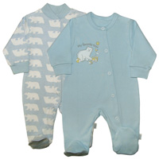 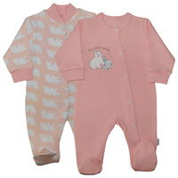 | 5159322/ум-D (1) | Комплект(Комбинезон "Умка", р.74,(интерлок)-2шт.) | розовый |  | 1 | 545.00 |  | 0 | 70% |  | 1
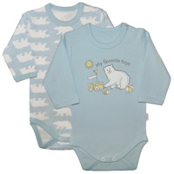 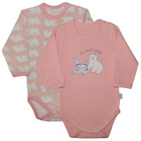 | 46322/ум-B (1) | Комплект(Комбинезон\Боди длин. рукав,с плеч. застежкой "Умка", р.62 (интерлок)-2шт.) | голубой |  | 1 | 380.00 |  | 0 | 70% |  | 1
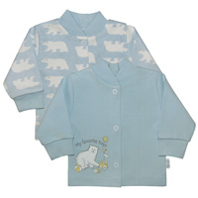 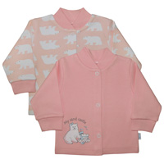 | 22322/ум-A (1) | Комплект(Кофточка с воротничком-стойкой "Умка", р.56 (интерлок)-2шт.) | голубой |  | 1 | 335.00 |  | 0 | 70% |  | 1
 | 22322/ум-B (1) | Комплект(Кофточка с воротничком-стойкой "Умка", р.62 (интерлок)-2шт.) | голубой |  | 1 | 335.00 |  | 0 | 70% |  | 1
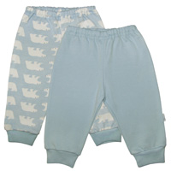 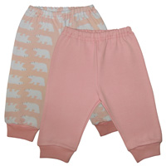 | 33320/ум-B (1) | Комплект(Ползунки\Штанишки с манжетами "Умка", р.62 (интерлок)-2шт.) | голубой |  | 1 | 315.00 |  | 0 | 70% |  | 1
 | 33320/ум-C (1) | Комплект(Ползунки\Штанишки с манжетами "Умка", р.68 (интерлок)-2шт.) | розовый |  | 1 | 315.00 |  | 0 | 70% |  | 1
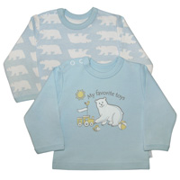 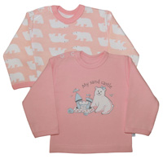 | 66322/ум-C (1) | Комплект(Фуфайка\футболка дл. рукав на кнопках,с окант. "Умка", р.68 (интерлок)-2шт.) | голубой |  | 1 | 350.00 |  | 0 | 70% |  | 1
 | 66322/ум-D (1) | Комплект(Фуфайка\футболка дл. рукав на кнопках,с окант. "Умка", р.74 (интерлок)-2шт.) | голубой |  | 1 | 350.00 |  | 0 | 70% |  | 1
 |  | 20 Коллекция "Эскимо"
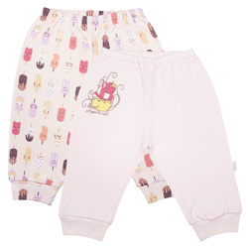 | 33320/эс-B (1) | Комплект(Ползунки\Штанишки с манжетами "Эскимо", р.62 (интерлок)-2шт.) |  |  | 1 | 285.00 |  | 0 | 70% |  | 1
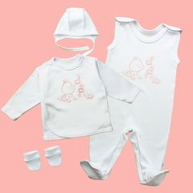 | 10013-A | Комплект для новорожденных, розовый (интерлок глад.) |  | весна-лето | 1 | 398.00 |  | 0 | 70% |  | 5
 | 4641322/K-D (1) | Комплект(Комбинезон\Боди, р.74 (интерлок)-3шт.) | д/д |  | 1 | 440.00 |  | 0 | 70% |  | 1
 | 23132-A (1) | Кофточка с отложным воротником, р.56 (интерлок глад.,поед.уп.) | розовый |  | 1 | 126.00 |  | 0 | 70% |  | 1
 | 23132-B (1) | Кофточка с отложным воротником, р.62 (интерлок глад.,поед.уп.) | желтый |  | 1 | 126.00 |  | 0 | 70% |  | 1
 | 23132-B (1) | Кофточка с отложным воротником, р.62 (интерлок глад.,поед.уп.) | салатовый |  | 1 | 126.00 |  | 0 | 70% |  | 1
 | 23132-B (1) | Кофточка с отложным воротником, р.62 (интерлок глад.,поед.уп.) | голубой |  | 1 | 126.00 |  | 0 | 70% |  | 1
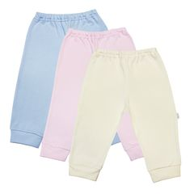 | 33130-A (1) | Ползунки\Штанишки с манжетами, р.56 (интерлок глад.,поед.уп.) | розовый |  | 1 | 135.00 |  | 0 | 70% |  | 1
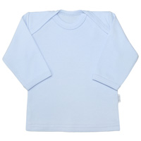 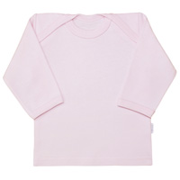 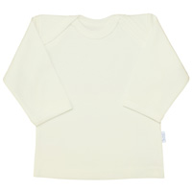 | 62130-D (1) | Фуфайка\Футболка дл. рукав, р.74 (интерлок глад.,поед.уп.) | голубой |  | 1 | 115.00 |  | 0 | 70% |  | 15
 | 62130-D (1) | Фуфайка\Футболка дл. рукав, р.74 (интерлок глад.,поед.уп.) | розовый |  | 1 | 115.00 |  | 0 | 70% |  | 4
 | 62130-D (1) | Фуфайка\Футболка дл. рукав, р.74 (интерлок глад.,поед.уп.) | экрю |  | 1 | 115.00 |  | 0 | 70% |  | 16
 |  | Весна 2013
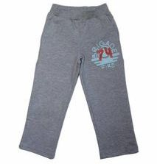 | 427140-L(1) | Брюки д/мал. "Макс",р.122, (футер) | фиолетовый |  | 1 | 300.00 |  | 0 | 70% |  | 1
 | 339140-I(1) | Туника д/дев."Селика",р.104, (футер) | фуксия |  | 1 | 320.00 |  | 0 | 70% |  | 1
 | 340140-G(1) | Футболка д/дев."Робин",р. 92, (футер) | красный |  | 1 | 334.00 |  | 0 | 70% |  | 2
 | 340140-I(1) | Футболка д/дев."Робин",р.104, (футер) | фиолетовый |  | 1 | 334.00 |  | 0 | 70% |  | 2
 | 340140-K(1) | Футболка д/дев."Робин",р.116, (футер) | красный |  | 1 | 334.00 |  | 0 | 70% |  | 1
 | 340140-L(1) | Футболка д/дев."Робин",р.122, (футер) | красный |  | 1 | 334.00 |  | 0 | 70% |  | 2
 | 426140-J(1) | Футболка с длин. рукавом "Кортни",р.110, (футер) | фиолетовый |  | 1 | 310.00 |  | 0 | 70% |  | 1
 | 426140-L(1) | Футболка с длин. рукавом "Кортни",р.122, (футер) | фиолетовый |  | 1 | 310.00 |  | 0 | 70% |  | 1
 | 324130-K(1) | Юбка "Берри",р.116 | фиолетовый |  | 1 | 175.00 |  | 0 | 70% |  | 1
 | 324130-L(1) | Юбка "Берри",р.122 | брусника |  | 1 | 175.00 |  | 0 | 70% |  | 1
 |  | Коллекция "Футбол"
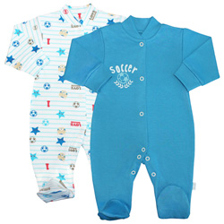 | 51322/фут-A (1) | Комплект(Комбинезон "Футбол", р.56, (интерлок)-2шт.) |  |  | 1 | 515.00 |  | 0 | 70% |  | 1
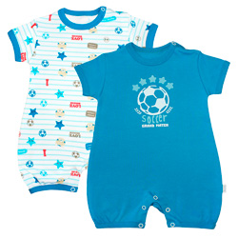 | 152/322/фут-B (1) | Комплект(Полукомбинезон\Песочник "Футбол", р.62 (интерлок)-2шт.) |  |  | 1 | 450.00 |  | 0 | 70% |  | 1
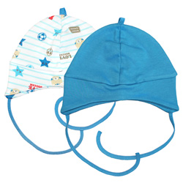 | 76320/фут-B (1) | Комплект(Чепчик "Футбол", р.40 (интерлок)-2шт.) |  |  | 1 | 126.00 |  | 0 | 70% |  | 1
 |  | Летняя коллекция для девочек "FUNNY KIDS"
 | 344170-L (1) | Футболка цветная с принтом, р.122 (кулирка) | салатовый |  | 1 | 110.00 |  | 0 | 70% |  | 21
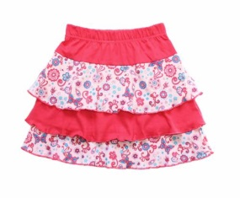 | 328170-I (1) | Юбка "Полли" розовая, р. 104 (кулирка набивка) |  | весна-лето | 1 | 136.00 |  | 0 | 70% |  | 1
 | 328170-G (1) | Юбка "Полли" розовая, р. 92 (кулирка набивка) |  | весна-лето | 1 | 136.00 |  | 0 | 70% |  | 1
 |  | Футер с принтом
 |  | Нежность
 | 22322/ неж-A (1) | Комплект(Кофточка с воротничком-стойкой "Нежность", р.56 (футер)-2шт.) |  |  | 1 | 270.00 |  | 0 | 70% |  | 1
 |  | Ромбы
 | 22322/ ро-A (1) | Комплект(Кофточка с воротничком-стойкой "Ромбы", р.56 (футер)-2шт.) |  |  | 1 | 270.00 |  | 0 | 70% |  | 1
 | 12322/ро-A (1) | Комплект(Распашонка "Ромбы", р.56 (футер)-2шт.) |  |  | 1 | 210.00 |  | 0 | 70% |  | 1
 |  | Funny Baby (с принтом в инд. упак.)
 | 051132-B-ж (1) | Комбинезон, желтый, р.62 (интерлок глад.) |  | всесезонный | 1 | 172.00 |  | 0 | 70% |  | 1
 | 051132-B-р (1) | Комбинезон, розовый, р.62 (интерлок глад.) |  | всесезонный | 1 | 172.00 |  | 0 | 70% |  | 2
 | 051132-D-р (1) | Комбинезон, розовый, р.74 (интерлок глад.) |  | всесезонный | 1 | 192.00 |  | 0 | 70% |  | 1
 | 051132-E-р (1) | Комбинезон, розовый, р.80 (интерлок глад.) |  | всесезонный | 1 | 197.00 |  | 0 | 70% |  | 1
 | 042132-к-0-р (1) | Комбинезон\Боди дл. рукав на кнопках, розовый, р.50 (интерлок глад.) |  | всесезонный | 1 | 109.00 |  | 0 | 70% |  | 1
 | 042132-к-B-р (1) | Комбинезон\Боди дл. рукав на кнопках, розовый, р.62 (интерлок глад.) |  | всесезонный | 1 | 117.00 |  | 0 | 70% |  | 1
 | 042132-к-C-р (1) | Комбинезон\Боди дл. рукав на кнопках, розовый, р.68 (интерлок глад.) |  | всесезонный | 1 | 128.00 |  | 0 | 70% |  | 2
 | 042132-к-D-р (1) | Комбинезон\Боди дл. рукав на кнопках, розовый, р.74 (интерлок глад.) |  | всесезонный | 1 | 137.00 |  | 0 | 70% |  | 5
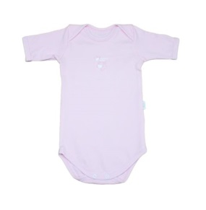 | 041132-E-р (1) | Комбинезон\Боди кор. рукав, розовый, р.80 (интерлок глад.) |  | всесезонный | 1 | 109.00 |  | 0 | 70% |  | 1
 | 022132-C-г (1) | Кофточка с воротничком-шалькой, голубой, р.68 (интерлок глад.) |  | всесезонный | 1 | 109.00 |  | 0 | 70% |  | 2
 | 022132-D-ж (1) | Кофточка с воротничком-шалькой, желтый, р.74 (интерлок глад.) |  | всесезонный | 1 | 120.00 |  | 0 | 70% |  | 2
 | 022132-C-р (1) | Кофточка с воротничком-шалькой, розовый, р.68 (интерлок глад.) |  | всесезонный | 1 | 109.00 |  | 0 | 70% |  | 2
 | 035132-B-г (1) | Ползунки дл. под памперс, голубой, р.62 (интерлок глад.) |  | всесезонный | 1 | 138.00 |  | 0 | 70% |  | 1
 | 035132-C-г (1) | Ползунки дл. под памперс, голубой, р.68 (интерлок глад.) |  | всесезонный | 1 | 144.00 |  | 0 | 70% |  | 2
 | 035132-A-ж (1) | Ползунки дл. под памперс, желтый, р.56 (интерлок глад.) |  | всесезонный | 1 | 138.00 |  | 0 | 70% |  | 2
 | 035132-B-ж (1) | Ползунки дл. под памперс, желтый, р.62 (интерлок глад.) |  | всесезонный | 1 | 138.00 |  | 0 | 70% |  | 1
 | 035132-C-ж (1) | Ползунки дл. под памперс, желтый, р.68 (интерлок глад.) |  | всесезонный | 1 | 144.00 |  | 0 | 70% |  | 2
 | 035132-B-р (1) | Ползунки дл. под памперс, розовый, р.62 (интерлок глад.) |  | всесезонный | 1 | 138.00 |  | 0 | 70% |  | 4
 | 035132-C-р (1) | Ползунки дл. под памперс, розовый, р.68 (интерлок глад.) |  | всесезонный | 1 | 144.00 |  | 0 | 70% |  | 1
 | 035132-B-с (1) | Ползунки дл. под памперс, салатовый, р.62 (интерлок глад.) |  | всесезонный | 1 | 138.00 |  | 0 | 70% |  | 2
 | 035132-C-с (1) | Ползунки дл. под памперс, салатовый, р.68 (интерлок глад.) |  | всесезонный | 1 | 144.00 |  | 0 | 70% |  | 2
 | 032130-D-ж (1) | Ползунки короткие шир. резинка, желтый, р.74 (интерлок глад.) |  | всесезонный | 1 | 90.00 |  | 0 | 70% |  | 1
 | 032130-D-с (1) | Ползунки короткие шир. резинка, салатовый, р.74 (интерлок глад.) |  | всесезонный | 1 | 90.00 |  | 0 | 70% |  | 1
 | 064132-B-р (1) | Фуфайка\футболка дл. рукав на кнопках, розовый, р.62 (интерлок глад.) |  | всесезонный | 1 | 101.00 |  | 0 | 70% |  | 10
 |  | Коллекция "Бабочки"
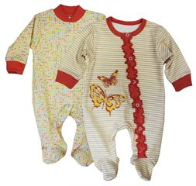 | 5159322/ба-C (1) | Комплект(Комбинезон "Бабочка", р.68,(интерлок)-2шт.) |  |  | 1 | 520.00 |  | 0 | 70% |  | 1
 | 5159322/ба-D (1) | Комплект(Комбинезон "Бабочка", р.74,(интерлок)-2шт.) |  |  | 1 | 520.00 |  | 0 | 70% |  | 1
 | 5159322/ба-E (1) | Комплект(Комбинезон "Бабочка", р.80,(интерлок)-2шт.) |  |  | 1 | 520.00 |  | 0 | 70% |  | 1
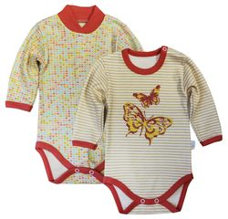 | 141/46322/ба-C (1) | Комплект(Комбинезон\Боди длин. рукав"Бабочка", р.68 (интерлок)-2шт.) |  |  | 1 | 385.00 |  | 0 | 70% |  | 1
 | 141/46322/ба-D (1) | Комплект(Комбинезон\Боди длин. рукав"Бабочка", р.74 (интерлок)-2шт.) |  |  | 1 | 385.00 |  | 0 | 70% |  | 1
 | 141/46322/ба-E (1) | Комплект(Комбинезон\Боди длин. рукав"Бабочка", р.80 (интерлок)-2шт.) |  |  | 1 | 385.00 |  | 0 | 70% |  | 1
 | 2526322/ба-B (1) | Комплект(Кофточка с окантовкой горловины "Бабочка", р.62 (интерлок)-2шт.) |  |  | 1 | 355.00 |  | 0 | 70% |  | 1
 | 2526322/ба-C (1) | Комплект(Кофточка с окантовкой горловины "Бабочка", р.68 (интерлок)-2шт.) |  |  | 1 | 355.00 |  | 0 | 70% |  | 2
 | 2526322/ба-D (1) | Комплект(Кофточка с окантовкой горловины "Бабочка", р.74 (интерлок)-2шт.) |  |  | 1 | 355.00 |  | 0 | 70% |  | 1
 | 2526322/ба-E (1) | Комплект(Кофточка с окантовкой горловины "Бабочка", р.80 (интерлок)-2шт.) |  |  | 1 | 355.00 |  | 0 | 70% |  | 2
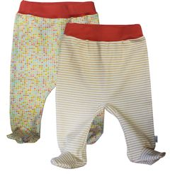 | 32320/ба-A (1) | Комплект(Ползунки короткие "Бабочка", р.56 (интерлок)-2шт.) |  |  | 1 | 285.00 |  | 0 | 70% |  | 1
 | 32320/ба-B (1) | Комплект(Ползунки короткие "Бабочка", р.62 (интерлок)-2шт.) |  |  | 1 | 285.00 |  | 0 | 70% |  | 2
 | 32320/ба-C (1) | Комплект(Ползунки короткие "Бабочка", р.68 (интерлок)-2шт.) |  |  | 1 | 285.00 |  | 0 | 70% |  | 1
 | 32320/ба-D (1) | Комплект(Ползунки короткие "Бабочка", р.74 (интерлок)-2шт.) |  |  | 1 | 285.00 |  | 0 | 70% |  | 1
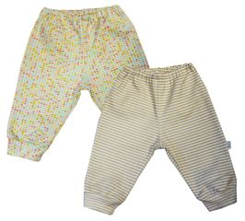 | 33320/ба-B (1) | Комплект(Ползунки\Штанишки с манжетами "Бабочка", р.62 (интерлок)-2шт.) |  |  | 1 | 285.00 |  | 0 | 70% |  | 2
 | 33320/ба-C (1) | Комплект(Ползунки\Штанишки с манжетами "Бабочка", р.68 (интерлок)-2шт.) |  |  | 1 | 285.00 |  | 0 | 70% |  | 1
 | 33320/ба-D (1) | Комплект(Ползунки\Штанишки с манжетами "Бабочка", р.74 (интерлок)-2шт.) |  |  | 1 | 285.00 |  | 0 | 70% |  | 1
 | 33320/ба-E (1) | Комплект(Ползунки\Штанишки с манжетами "Бабочка", р.80 (интерлок)-2шт.) |  |  | 1 | 285.00 |  | 0 | 70% |  | 1
 | 7066322/ба-B (1) | Комплект(Фуфайка\футболка дл. рукав "Бабочка", р.62 (интерлок)-2шт.) |  |  | 1 | 325.00 |  | 0 | 70% |  | 3
 | 7066322/ба-C (1) | Комплект(Фуфайка\футболка дл. рукав "Бабочка", р.68 (интерлок)-2шт.) |  |  | 1 | 325.00 |  | 0 | 70% |  | 2
 | 7066322/ба-D (1) | Комплект(Фуфайка\футболка дл. рукав "Бабочка", р.74 (интерлок)-2шт.) |  |  | 1 | 325.00 |  | 0 | 70% |  | 3
 | 7066322/ба-E (1) | Комплект(Фуфайка\футболка дл. рукав "Бабочка", р.80 (интерлок)-2шт.) |  |  | 1 | 325.00 |  | 0 | 70% |  | 1
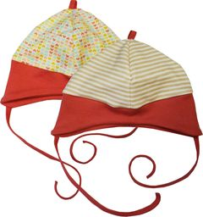 | 76320/ба-C (1) | Комплект(Чепчик "Бабочка", р.44 (интерлок)-2шт.) |  |  | 1 | 126.00 |  | 0 | 70% |  | 1
 | 76320/ба-D (1) | Комплект(Чепчик "Бабочка", р.48 (интерлок)-2шт.) |  |  | 1 | 126.00 |  | 0 | 70% |  | 1
 |  | Коллекция "Дракончик"
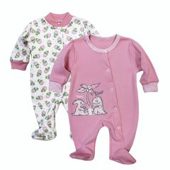 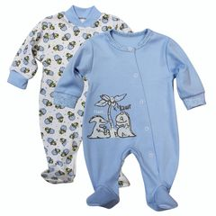 | 5159322/др-C (1) | Комплект(Комбинезон "Дракончик", р.68,(интерлок)-2шт.) | розовый |  | 1 | 494.00 |  | 0 | 70% |  | 1
 | 5159322/др-D (1) | Комплект(Комбинезон "Дракончик", р.74,(интерлок)-2шт.) | розовый |  | 1 | 494.00 |  | 0 | 70% |  | 1
 | 5159322/др-D (1) | Комплект(Комбинезон "Дракончик", р.74,(интерлок)-2шт.) | голубой |  | 1 | 494.00 |  | 0 | 70% |  | 1
 | 5159322/др-E (1) | Комплект(Комбинезон "Дракончик", р.80,(интерлок)-2шт.) | голубой |  | 1 | 494.00 |  | 0 | 70% |  | 1
 | 5159322/др-E (1) | Комплект(Комбинезон "Дракончик", р.80,(интерлок)-2шт.) | розовый |  | 1 | 494.00 |  | 0 | 70% |  | 1
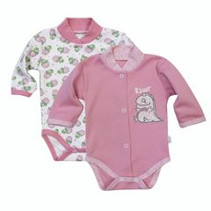 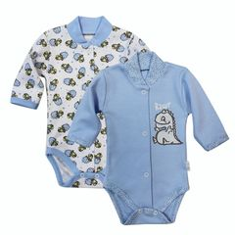 | 141/322/др-E (1) | Комплект(Комбинезон\Боди c шалькой "Дракончик", р.80 (интерлок)-2шт.) | голубой |  | 1 | 340.00 |  | 0 | 70% |  | 1
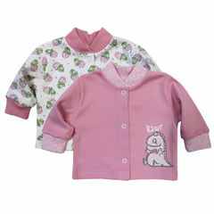 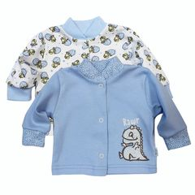 | 22322/др-B (1) | Комплект(Кофточка с воротничком-стойкой "Дракончик", р.62 (интерлок)-2шт.) | розовый |  | 1 | 289.00 |  | 0 | 70% |  | 1
 | 22322/др-B (1) | Комплект(Кофточка с воротничком-стойкой "Дракончик", р.62 (интерлок)-2шт.) | голубой |  | 1 | 289.00 |  | 0 | 70% |  | 1
 | 22322/др-C (1) | Комплект(Кофточка с воротничком-стойкой "Дракончик", р.68 (интерлок)-2шт.) | голубой |  | 1 | 289.00 |  | 0 | 70% |  | 1
 | 22322/др-C (1) | Комплект(Кофточка с воротничком-стойкой "Дракончик", р.68 (интерлок)-2шт.) | розовый |  | 1 | 289.00 |  | 0 | 70% |  | 1
 | 22322/др-D (1) | Комплект(Кофточка с воротничком-стойкой "Дракончик", р.74 (интерлок)-2шт.) | розовый |  | 1 | 289.00 |  | 0 | 70% |  | 1
 | 22322/др-D (1) | Комплект(Кофточка с воротничком-стойкой "Дракончик", р.74 (интерлок)-2шт.) | голубой |  | 1 | 289.00 |  | 0 | 70% |  | 1
 | 22322/др-E (1) | Комплект(Кофточка с воротничком-стойкой "Дракончик", р.80 (интерлок)-2шт.) | розовый |  | 1 | 289.00 |  | 0 | 70% |  | 1
 | 22322/др-E (1) | Комплект(Кофточка с воротничком-стойкой "Дракончик", р.80 (интерлок)-2шт.) | голубой |  | 1 | 289.00 |  | 0 | 70% |  | 1
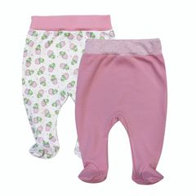 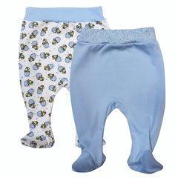 | 32320/др-B (1) | Комплект(Ползунки короткие шир. резинка "Дракончик", р.62 (интерлок)-2шт.) | розовый |  | 1 | 230.00 |  | 0 | 70% |  | 1
 | 32320/др-C(1) | Комплект(Ползунки короткие шир. резинка "Дракончик", р.68 (интерлок)-2шт.) | розовый |  | 1 | 230.00 |  | 0 | 70% |  | 1
 | 32320/др-C(1) | Комплект(Ползунки короткие шир. резинка "Дракончик", р.68 (интерлок)-2шт.) | голубой |  | 1 | 230.00 |  | 0 | 70% |  | 1
 | 32320/др-D (1) | Комплект(Ползунки короткие шир. резинка "Дракончик", р.74 (интерлок)-2шт.) | розовый |  | 1 | 230.00 |  | 0 | 70% |  | 1
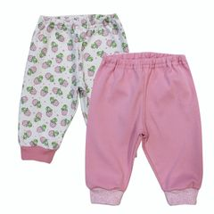 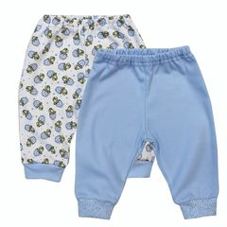 | 33320/др-E (1) | Комплект(Ползунки\Штанишки с манжетами "Дракончик", р.80 (интерлок)-2шт.) | розовый |  | 1 | 275.00 |  | 0 | 70% |  | 1
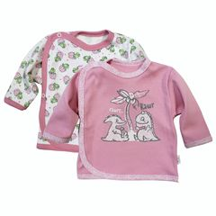 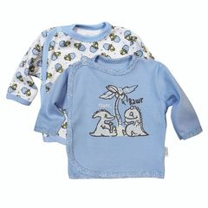 | 14322/др-A (1) | Комплект(Распашонка-кофточка на 3-х кнопках"Дракончик", р.56 (интерлок)-2шт.) | розовый |  | 1 | 232.00 |  | 0 | 70% |  | 2
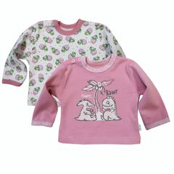 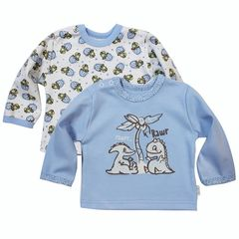 | 66322/др-D (1) | Комплект(Фуфайка\футболка дл. рукав на кнопках,с окант. "Дракончик", р.74 (интерлок)-2шт.) | розовый |  | 1 | 275.00 |  | 0 | 70% |  | 1
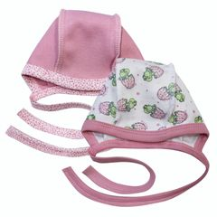 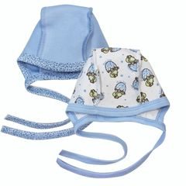 | 71320/др-B (1) | Комплект(Чепчик "Дракончик", р.44 (интерлок)-2шт.) | розовый |  | 1 | 90.00 |  | 0 | 70% |  | 1
 |  | Коллекция "Ежики"
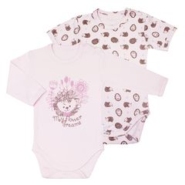 | 4546322/еж-E (1) | Комплект(Комбинезон\Боди,с плеч. застежкой "Ежики", р.80 (интерлок)-2шт.) |  |  | 1 | 360.00 |  | 0 | 70% |  | 1
 | 22322/еж-E (1) | Комплект(Кофточка с воротничком-стойкой "Ежики", р.80 (интерлок)-2шт.) |  |  | 1 | 335.00 |  | 0 | 70% |  | 2
 | 32320/еж-A (1) | Комплект(Ползунки короткие "Ежики", р.56 (интерлок)-2шт.) |  |  | 1 | 245.00 |  | 0 | 70% |  | 1
 | 32320/еж-B (1) | Комплект(Ползунки короткие "Ежики", р.62 (интерлок)-2шт.) |  |  | 1 | 245.00 |  | 0 | 70% |  | 2
 | 32320/еж-C (1) | Комплект(Ползунки короткие "Ежики", р.68 (интерлок)-2шт.) |  |  | 1 | 245.00 |  | 0 | 70% |  | 2
 | 32320/еж-D (1) | Комплект(Ползунки короткие "Ежики", р.74 (интерлок)-2шт.) |  |  | 1 | 245.00 |  | 0 | 70% |  | 2
 | 6667332/еж-C (1) | Комплект(Фуфайка\футболка на кнопках,с окант. "Ежики", р.68 (интерлок)-2шт.) |  |  | 1 | 290.00 |  | 0 | 70% |  | 2
 | 6233320/еж-C (1) | Пижама "Ежики", р.68 (интерлок) |  |  | 1 | 290.00 |  | 0 | 70% |  | 1
 |  | Коллекция "Звезда"
 | 22322/зв-A (1) | Комплект(Кофточка с воротничком-стойкой "Звезда", р.56 (интерлок)-2шт.) |  |  | 1 | 335.00 |  | 0 | 70% |  | 2
 | 22322/зв-D (1) | Комплект(Кофточка с воротничком-стойкой "Звезда", р.74 (интерлок)-2шт.) |  |  | 1 | 335.00 |  | 0 | 70% |  | 1
 | 22322/зв-E (1) | Комплект(Кофточка с воротничком-стойкой "Звезда", р.80 (интерлок)-2шт.) |  |  | 1 | 335.00 |  | 0 | 70% |  | 1
 | 32320/зв-C (1) | Комплект(Ползунки короткие "Звезда", р.68 (интерлок)-2шт.) |  |  | 1 | 245.00 |  | 0 | 70% |  | 1
 |  | Коллекция "Золотая рыбка"
 | 66322/зр-B (1) | Фуфайка\Футболка дл. рукав с окантовкой горл. "Золотая рыбка", р.62 (интерлок) |  |  | 1 | 180.00 |  | 0 | 70% |  | 16
 | 66322/зр-C (1) | Фуфайка\Футболка дл. рукав с окантовкой горл. "Золотая рыбка", р.68 (интерлок) |  |  | 1 | 180.00 |  | 0 | 70% |  | 1
 |  | Коллекция "Инопланетяне"
 | 22322/ино-A (1) | Комплект(Кофточка с воротничком-стойкой "Инопланетяне", р.56 (интерлок)-2шт.) |  |  | 1 | 335.00 |  | 0 | 70% |  | 3
 | 22322/ино-E (1) | Комплект(Кофточка с воротничком-стойкой "Инопланетяне", р.80 (интерлок)-2шт.) |  |  | 1 | 335.00 |  | 0 | 70% |  | 2
 | 32320/ино-B (1) | Комплект(Ползунки короткие "Инопланетяне", р.62 (интерлок)-2шт.) |  |  | 1 | 245.00 |  | 0 | 70% |  | 2
 | 32320/ино-D (1) | Комплект(Ползунки короткие "Инопланетяне", р.74 (интерлок)-2шт.) |  |  | 1 | 245.00 |  | 0 | 70% |  | 1
 | 33320/ино-B (1) | Комплект(Ползунки\Штанишки с манжетами "Инопланетяне", р.62 (интерлок)-2шт.) |  |  | 1 | 285.00 |  | 0 | 70% |  | 3
 | 6667322/ино-B (1) | Комплект(Фуфайка\футболка на кнопках,с окант. "Инопланетяне", р.62 (интерлок)-2шт.) |  |  | 1 | 290.00 |  | 0 | 70% |  | 6
 | 76320/ино-B (1) | Комплект(Чепчик "Инопланетяне", р.40 (интерлок)-2шт.) |  |  | 1 | 126.00 |  | 0 | 70% |  | 1
 |  | Коллекция "Миша и осы"
 | 64322/мо-D (1) | Фуфайка\Футболка дл. рукав "Миша и осы", р.74 (интерлок) |  |  | 1 | 162.00 |  | 0 | 70% |  | 2
 | 63322/мо-B (1) | Фуфайка\футболка кор. рукав "Миша и осы", р.62 (интерлок) |  |  | 1 | 156.00 |  | 0 | 70% |  | 2
 |  | Коллекция "Мишка-моряк"
 | 25322/мм-A (1) | Кофточка с окантовкой горловины "Мишка-моряк", р.56 (интерлок) |  |  | 1 | 190.00 |  | 0 | 70% |  | 20
 | 25322/мм-B (1) | Кофточка с окантовкой горловины "Мишка-моряк", р.62 (интерлок) |  |  | 1 | 190.00 |  | 0 | 70% |  | 3
 | 25322/мм-С (1) | Кофточка с окантовкой горловины "Мишка-моряк", р.68 (интерлок) |  |  | 1 | 190.00 |  | 0 | 70% |  | 11
 | 25322/мм-D (1) | Кофточка с окантовкой горловины "Мишка-моряк", р.74 (интерлок) |  |  | 1 | 190.00 |  | 0 | 70% |  | 3
 | 25322/мм-E (1) | Кофточка с окантовкой горловины "Мишка-моряк", р.80 (интерлок) |  |  | 1 | 190.00 |  | 0 | 70% |  | 2
 | 35322/мм-D (1) | Ползунки дл. под памперс "Мишка-моряк", р.74 (интерлок) |  |  | 1 | 234.00 |  | 0 | 70% |  | 1
 | 66322/мм-D (1) | Фуфайка\Футболка дл. рукав с окантовкой горл. "Мишка-моряк", р.74 (интерлок) |  |  | 1 | 180.00 |  | 0 | 70% |  | 1
 |  | Коллекция "Солнечный зайчик"
 | 132/320/сз-B (2) | Ползунки\Штанишки "Солнечный зайчик", р.62 (интерлок) |  |  | 2 | 168.00 |  | 0 | 70% |  | 7
 |  | Коллекция "Фея"
 | 112322-B (1) | Песочник "Фея", р.62 (интерлок) |  | всесезонный | 1 | 214.80 |  | 0 | 70% |  | 23
 |  | Коллеция "Победители"
 | 64322/по-B (1) | Фуфайка\Футболка дл. рукав "Победители", р.62 (интерлок) |  |  | 1 | 162.00 |  | 0 | 70% |  | 3
 |  | Комбинезоны и конверты утепленные (ВМ)
 | 36200-G (1) | Брючки на подкладке, р.92 (велюр однотонный) | д/д, розовый | осень-зима | 1 | 271.20 |  | 0 | 70% |  | 1
 | 36200-H (1) | Брючки на подкладке, р.98 (велюр однотонный) | д/д, розовый | осень-зима | 1 | 271.20 |  | 0 | 70% |  | 3
 |  | Кошки-мышки
 | 46322/ км-B (1) | Комплект(Комбинезон\Боди длин. рукав,с плеч. застежкой "Кошки-мышки", р.62 (интерлок)-2шт.) |  |  | 1 | 300.00 |  | 0 | 70% |  | 1
 | 66322/ км-B (1) | Комплект(Фуфайка\футболка дл. рукав на кнопках,с окант. "Кошки-мышки", р.62 (интерлок)-2шт.) |  |  | 1 | 275.00 |  | 0 | 70% |  | 1
 |  | Кулир с принтом
 |  | Коллекция "Балерина"
 | 46182-B-б (1) | Комбинезон\Боди длин. рукав,с плеч. застежкой, "Балерина", р.62 (кулирка) |  |  | 1 | 186.00 |  | 0 | 70% |  | 3
 | 46182-C-б (1) | Комбинезон\Боди длин. рукав,с плеч. застежкой, "Балерина", р.68 (кулирка) |  |  | 1 | 186.00 |  | 0 | 70% |  | 2
 | 46182-D-б (1) | Комбинезон\Боди длин. рукав,с плеч. застежкой, "Балерина", р.74 (кулирка) |  |  | 1 | 192.00 |  | 0 | 70% |  | 2
 | 64182-D-б (1) | Фуфайка\футболка дл. рукав на кнопках, "Балерина", р.74 (кулирка) |  |  | 1 | 180.00 |  | 0 | 70% |  | 2
 | 64182-E-б (1) | Фуфайка\футболка дл. рукав на кнопках, "Балерина", р.80 (кулирка) |  |  | 1 | 180.00 |  | 0 | 70% |  | 2
 | 64182-C-б (1) | Фуфайка\футболка дл. рукав на кнопках, "Балерина",р.68 (кулирка) |  |  | 1 | 180.00 |  | 0 | 70% |  | 1
 |  | Коллекция "Веселое Путешествие"
 | 67182-B-вп (1) | Фуфайка\Футболка кор. рукав,с окантовкой, "ВП", р.62 (кулирка) |  |  | 1 | 146.40 |  | 0 | 70% |  | 1
 |  | Коллекция "Дельфин"
 | 64182-D-д (1) | Фуфайка\футболка дл. рукав на кнопках, "Дельфин", р.74 (кулирка) |  |  | 1 | 165.60 |  | 0 | 70% |  | 1
 |  | Коллекция "Мишка"
 | 64182-B-м (1) | Фуфайка\футболка дл. рукав на кнопках, "Мишка", р.62 (кулирка) | красный |  | 1 | 168.00 |  | 0 | 70% |  | 1
 | 64182-C-м (1) | Фуфайка\футболка дл. рукав на кнопках, "Мишка", р.68 (кулирка) | красный |  | 1 | 168.00 |  | 0 | 70% |  | 1
 | 64182-D-м (1) | Фуфайка\футболка дл. рукав на кнопках, "Мишка", р.74 (кулирка) |  |  | 1 | 0.00 |  | 0 | 70% |  | 2
 | 64182-E-м (1) | Фуфайка\футболка дл. рукав на кнопках, "Мишка", р.80 (кулирка) |  |  | 1 | 0.00 |  | 0 | 70% |  | 5
 | 67182-B-м (1) | Фуфайка\Футболка кор. рукав,с окантовкой, "Мишка", р.62 (кулирка) | принт "Мишка", красный |  | 1 | 162.00 |  | 0 | 70% |  | 8
 | 67182-B-м (1) | Фуфайка\Футболка кор. рукав,с окантовкой, "Мишка", р.62 (кулирка) | красный |  | 1 | 120.00 |  | 0 | 70% |  | 2
 |  | Океан
 | 33320/ ок-E (1) | Комплект(Ползунки\Штанишки с манжетами "Океан", р.80 (интерлок)-2шт.) |  |  | 1 | 275.00 |  | 0 | 70% |  | 1
 | 66332/ ок-C (1) | Комплект(Фуфайка\футболка дл. рукав на кнопках,с окант. "Океан", р.68 (интерлок)-2шт.) |  |  | 1 | 275.00 |  | 0 | 70% |  | 2
...

